Layout
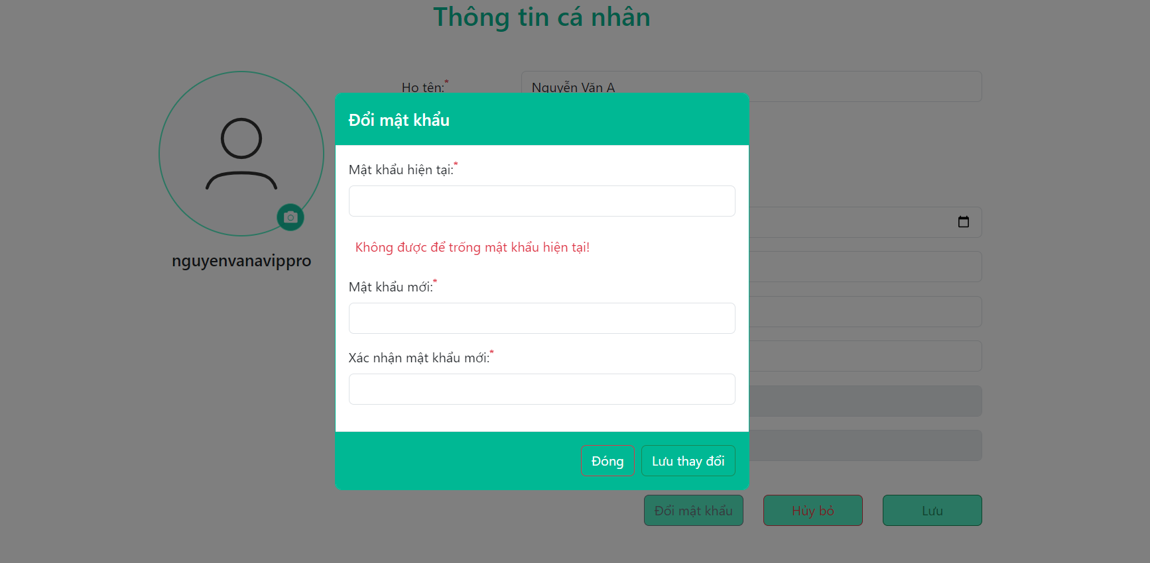
4.2. Chức năng cập nhật thông tin cá nhân
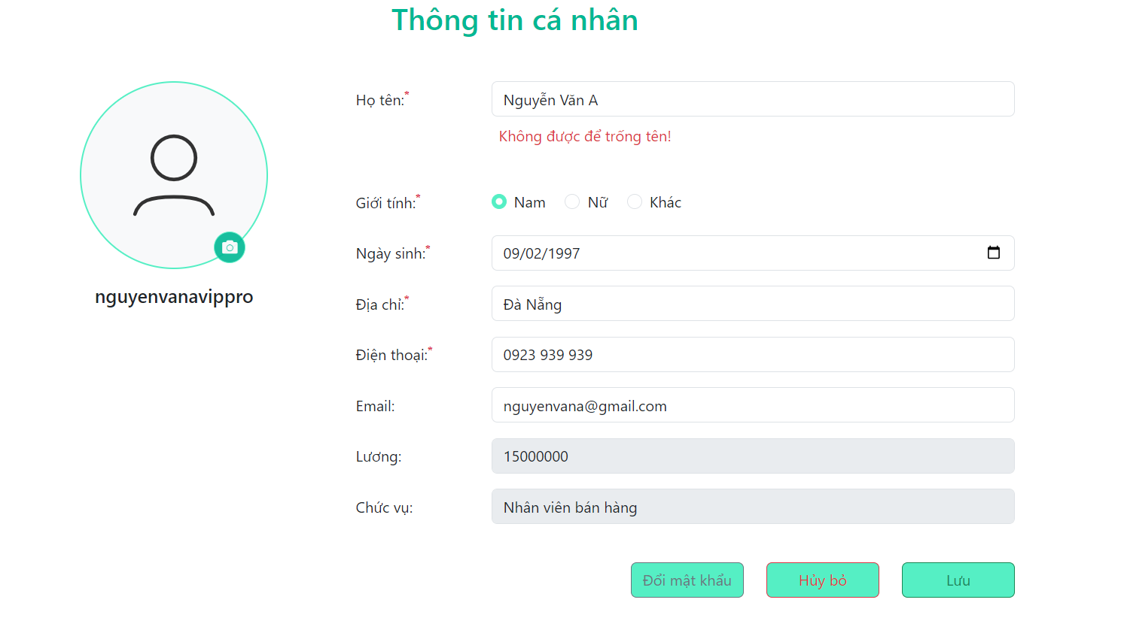

4.3. Chức năng đổi mật khẩu

